Foglio1
Prodotto |  |  | Quantità | Prezzo al Pubblico
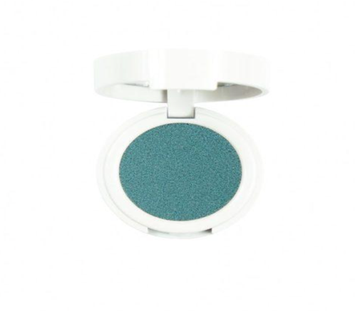 | Ombretti singoli | Colori assortiti | 10000 | 8.50 € | 85,000.00 €
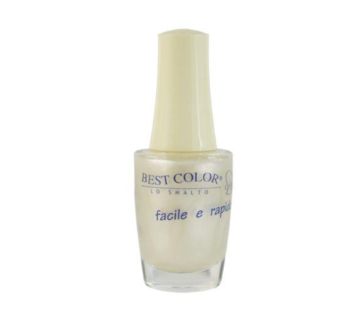 | Smalti | Colori assortiti | 10000 | 6 € | 60,000.00 €
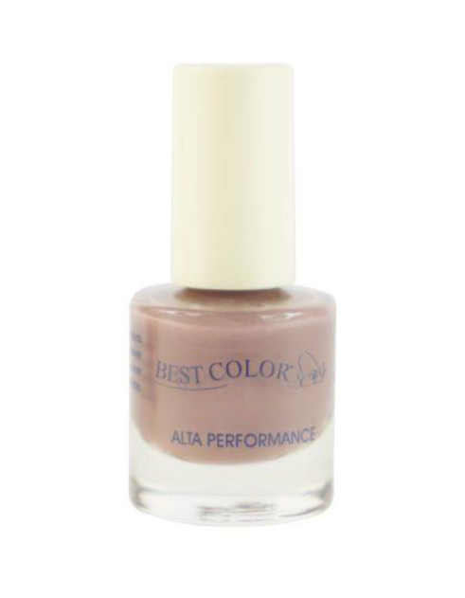 | Minismalti | Colori assortiti | 10000 | 3 € | 30,000.00 €
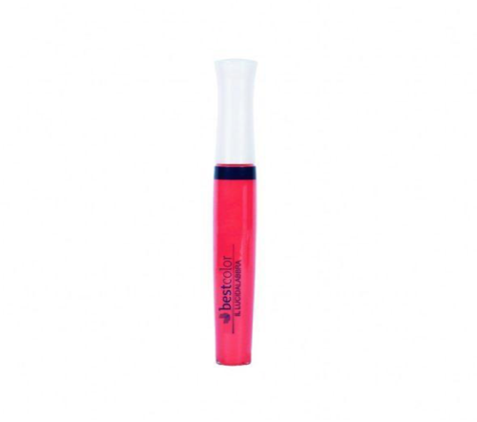 | Lucidalabbra | Colori assortiti | 5000 | 9 € | 45,000.00 €
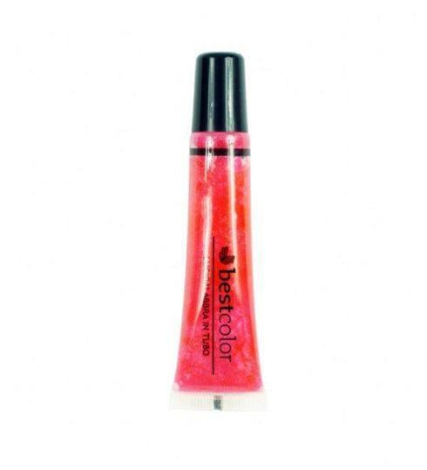 | Lucidi in tubo | Colori assortiti | 5000 | 7.50 € | 37,500.00 €
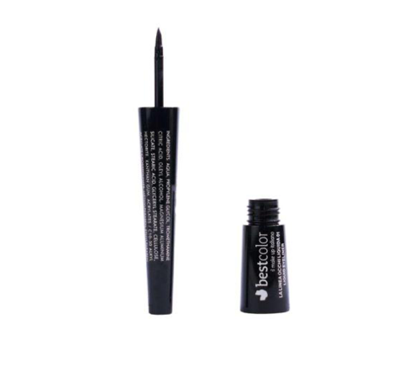 | Eyeliner | Colori assortiti | 5000 | 9.75 € | 48,750.00 €
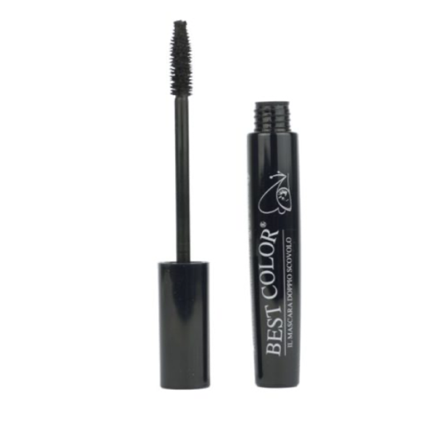 | Mascara | Colori assortiti | 3000 | 9.50 € | 28,500.00 €
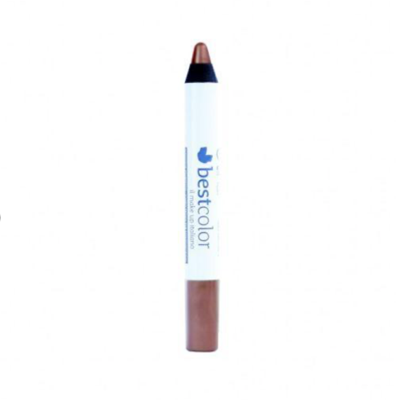 | Matitone | Colori assortiti | 3000 | 7.75 € | 23,250.00 €
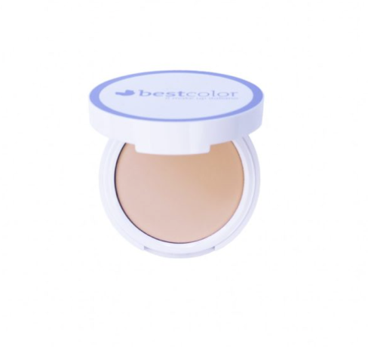 | Cipria | Colori assortiti | 500 | 11 € | 5,500.00 €
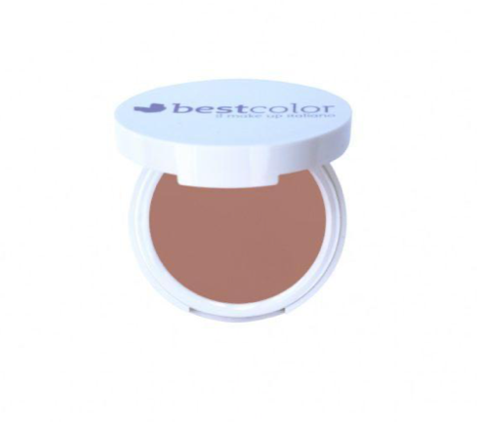 | Terra | Colori assortiti | 500 | 11 € | 5,500.00 €
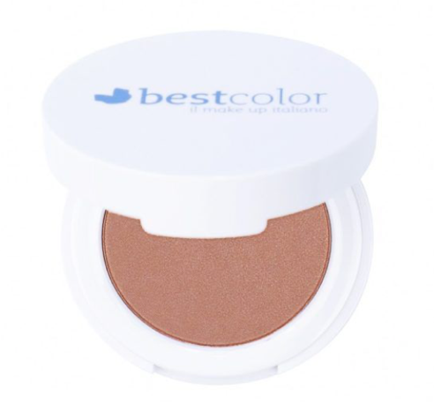 | Blush | Colori assortiti | 2000 | 10 € | 20,000.00 €
 |  |  | 54000 |  | 389,000.00 €

